圖表索引
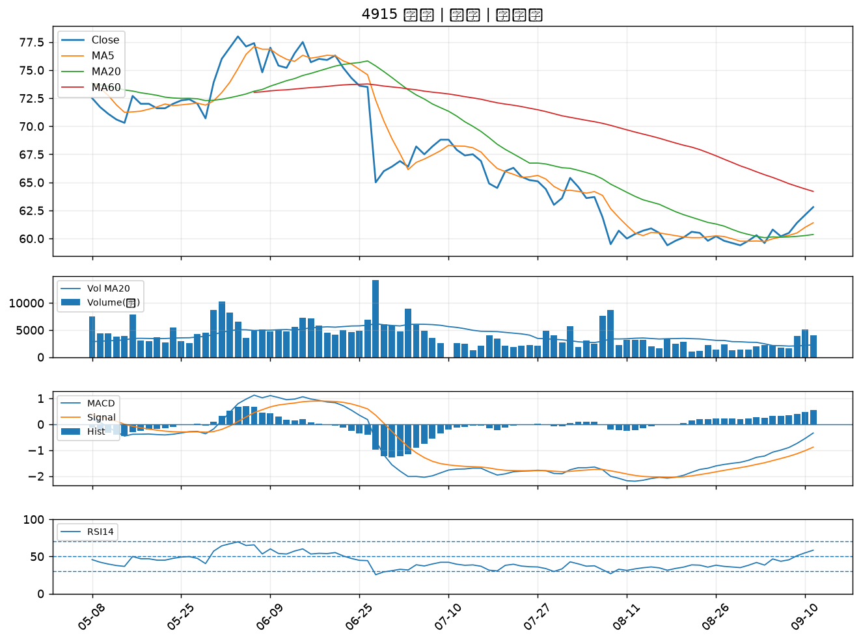
股票代號 | 股票名稱 | 市場 | 買進觀察分級 | 主力突破分數 | 圖表路徑
3029 | 零壹 | 上市 | A級 | 6 | output/charts/20260911/3029_零壹.png
1560 | 中砂 | 上市 | A級 | 5 | output/charts/20260911/1560_中砂.png
6416 | 瑞祺電通 | 上市 | A級 | 5 | output/charts/20260911/6416_瑞祺電通.png
2886 | 兆豐金 | 上市 | A級 | 4 | output/charts/20260911/2886_兆豐金.png
5880 | 合庫金 | 上市 | A級 | 4 | output/charts/20260911/5880_合庫金.png
2812 | 台中銀 | 上市 | A級 | 3 | output/charts/20260911/2812_台中銀.png
2820 | 華票 | 上市 | B級 | 6 | output/charts/20260911/2820_華票.png
2338 | 光罩 | 上市 | B級 | 5 | output/charts/20260911/2338_光罩.png
3016 | 嘉晶 | 上市 | B級 | 5 | output/charts/20260911/3016_嘉晶.png
4714 | 永捷 | 上櫃 | B級 | 5 | output/charts/20260911/4714_永捷.png
2801 | 彰銀 | 上市 | B級 | 4 | output/charts/20260911/2801_彰銀.png
2880 | 華南金 | 上市 | B級 | 4 | output/charts/20260911/2880_華南金.png
2412 | 中華電 | 上市 | B級 | 4 | output/charts/20260911/2412_中華電.png
6706 | 惠特 | 上市 | B級 | 4 | output/charts/20260911/6706_惠特.png
5386 | 青雲 | 上櫃 | B級 | 4 | output/charts/20260911/5386_青雲.png
2883 | 凱基金 | 上市 | B級 | 3 | output/charts/20260911/2883_凱基金.png
2892 | 第一金 | 上市 | B級 | 3 | output/charts/20260911/2892_第一金.png
6834 | 天二科技 | 上市 | B級 | 3 | output/charts/20260911/6834_天二科技.png
3406 | 玉晶光 | 上市 | B級 | 3 | output/charts/20260911/3406_玉晶光.png
1528 | 恩德 | 上市 | B級 | 3 | output/charts/20260911/1528_恩德.png
3045 | 台灣大 | 上市 | B級 | 3 | output/charts/20260911/3045_台灣大.png
2069 | 運錩 | 上市 | B級 | 3 | output/charts/20260911/2069_運錩.png
6133 | 金橋 | 上市 | B級 | 3 | output/charts/20260911/6133_金橋.png
6173 | 信昌電 | 上櫃 | B級 | 3 | output/charts/20260911/6173_信昌電.png
2884 | 玉山金 | 上市 | B級 | 3 | output/charts/20260911/2884_玉山金.png
2845 | 遠東銀 | 上市 | B級 | 2 | output/charts/20260911/2845_遠東銀.png
2637 | 慧洋-KY | 上市 | B級 | 2 | output/charts/20260911/2637_慧洋-KY.png
5340 | 建榮 | 上櫃 | B級 | 2 | output/charts/20260911/5340_建榮.png
2617 | 台航 | 上市 | B級 | 2 | output/charts/20260911/2617_台航.png
4915 | 致伸 | 上市 | B級 | 2 | output/charts/20260911/4915_致伸.png

3029 零壹｜A級
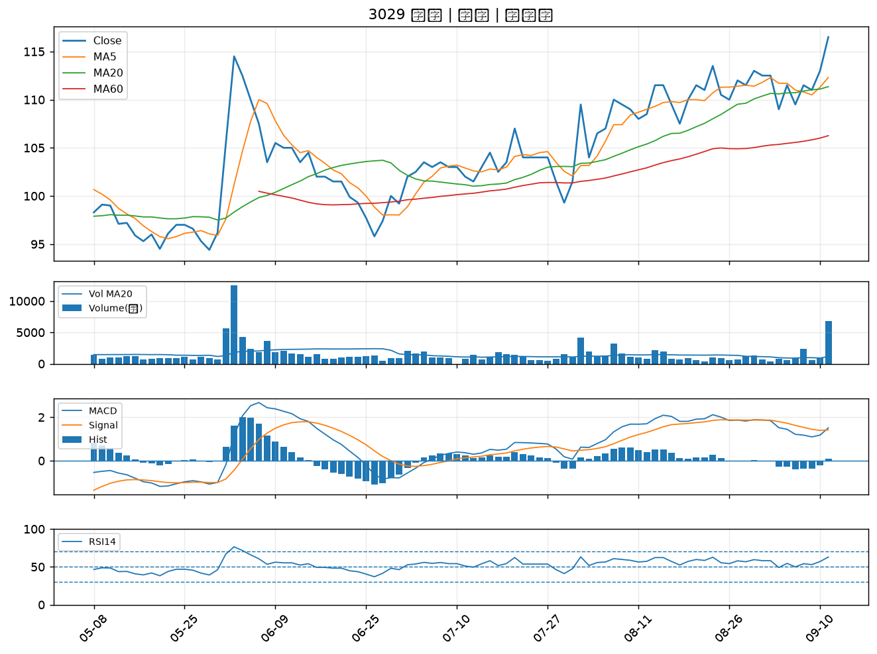

1560 中砂｜A級
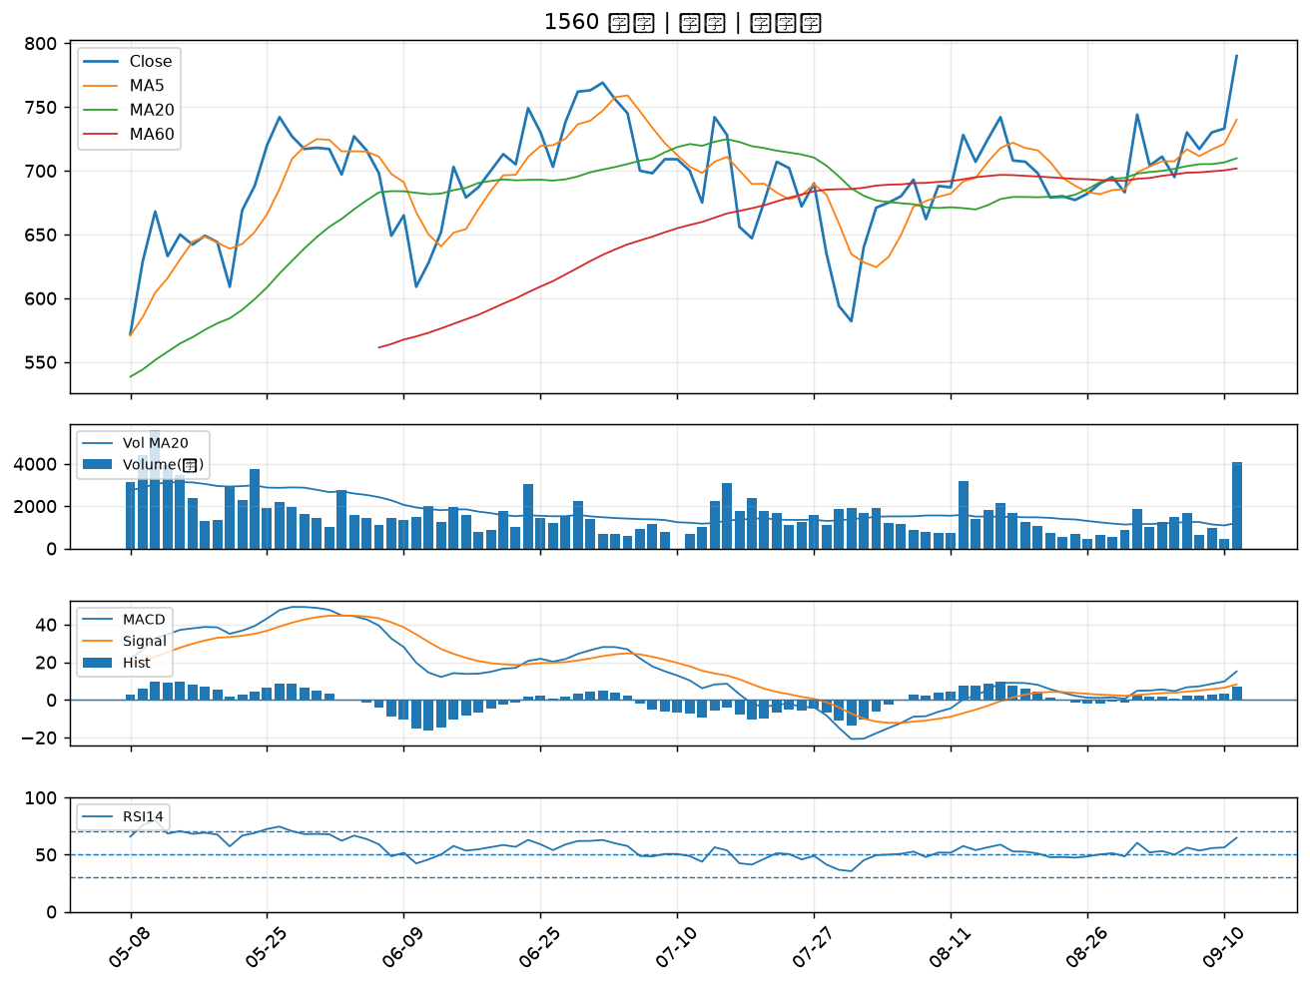

6416 瑞祺電通｜A級
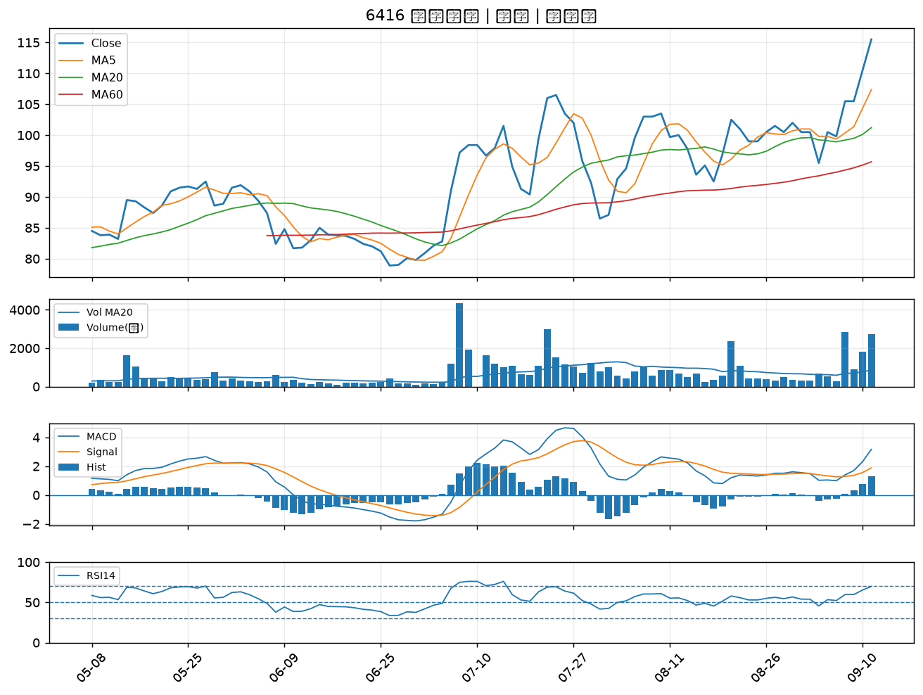

2886 兆豐金｜A級
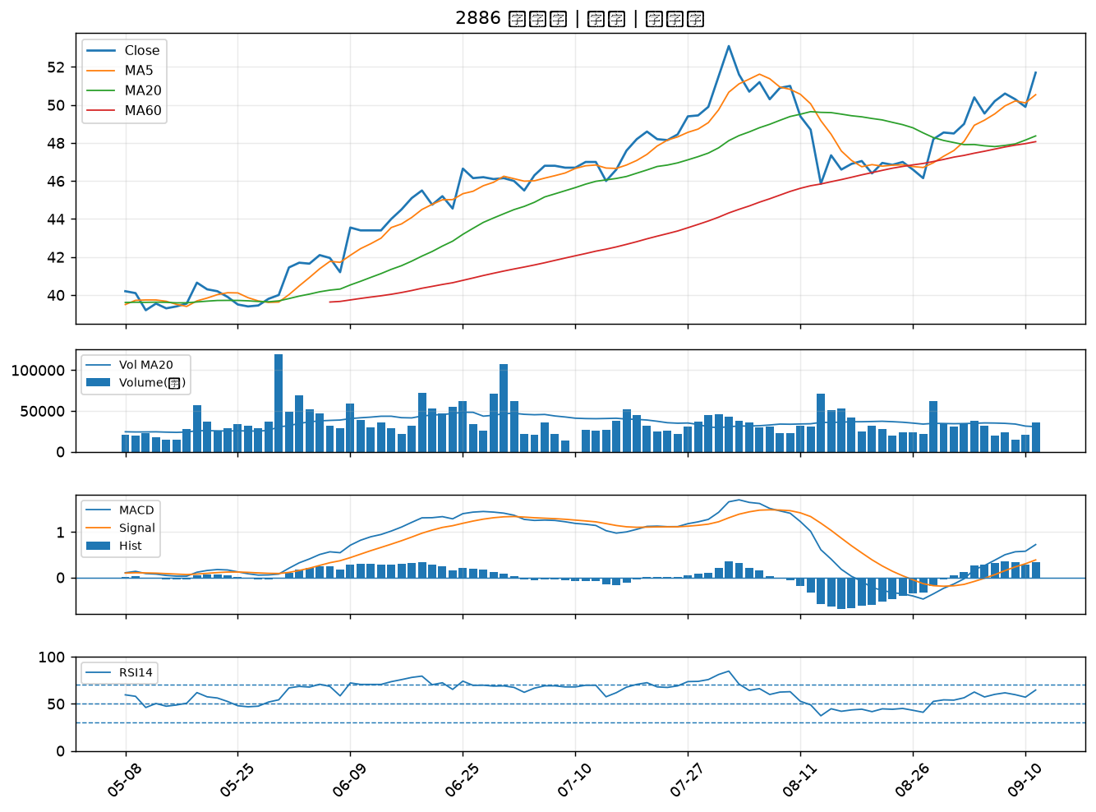

5880 合庫金｜A級
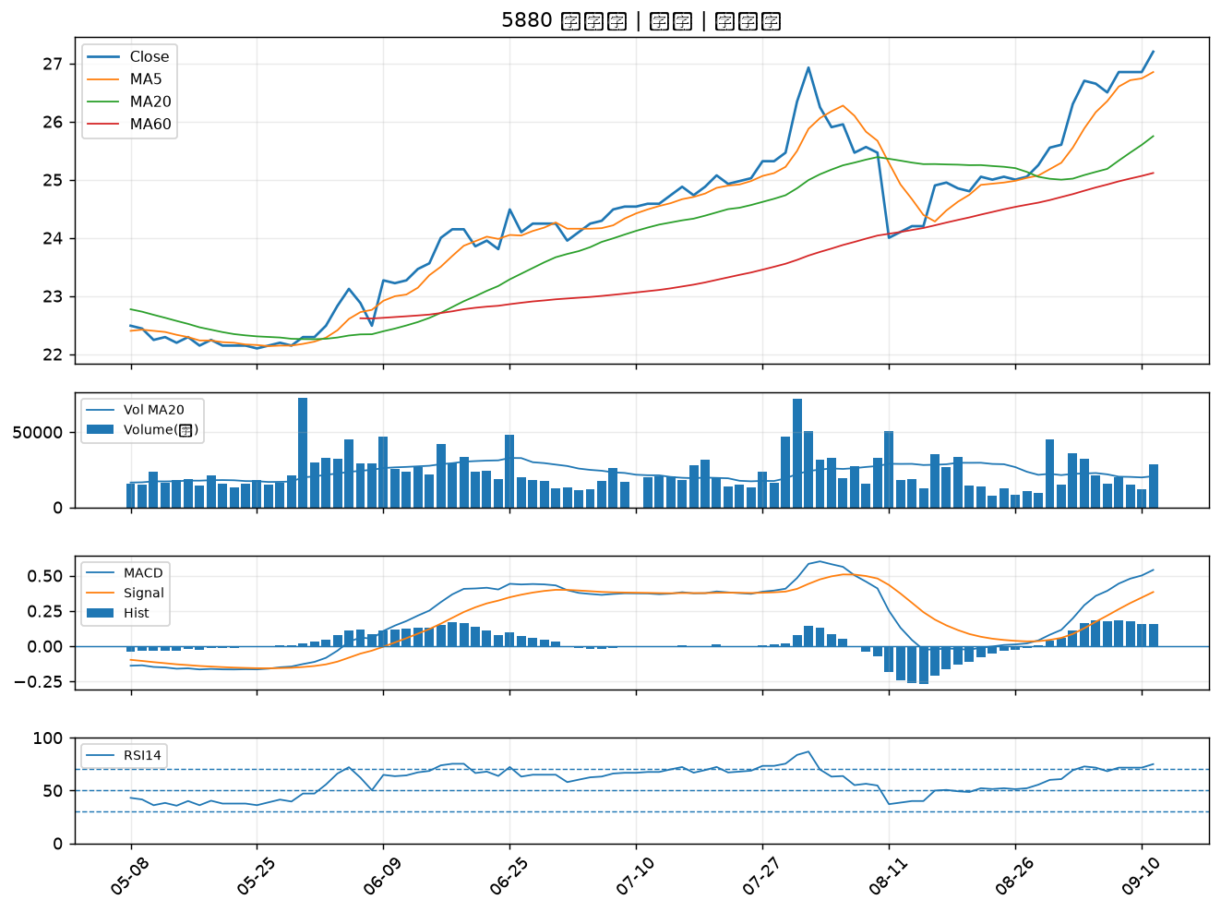

2812 台中銀｜A級
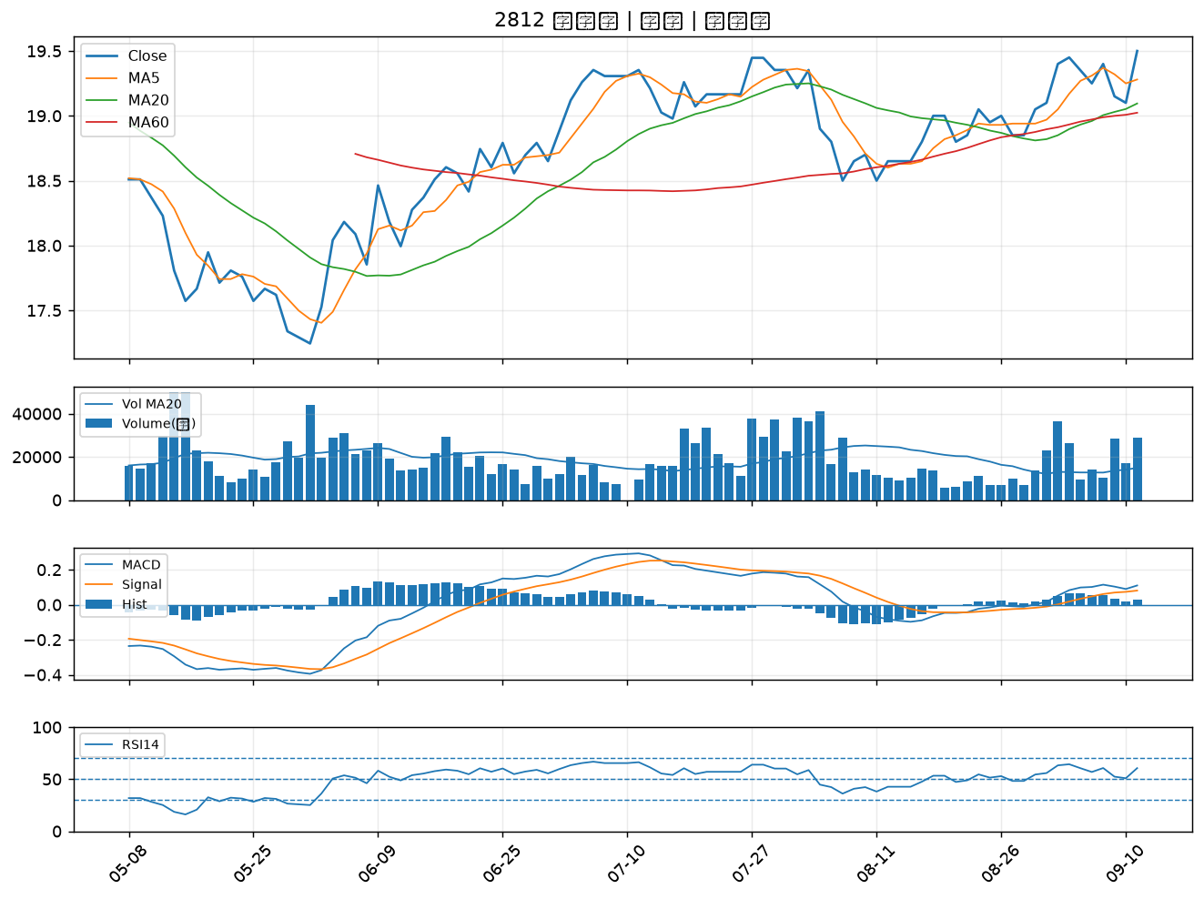

2820 華票｜B級
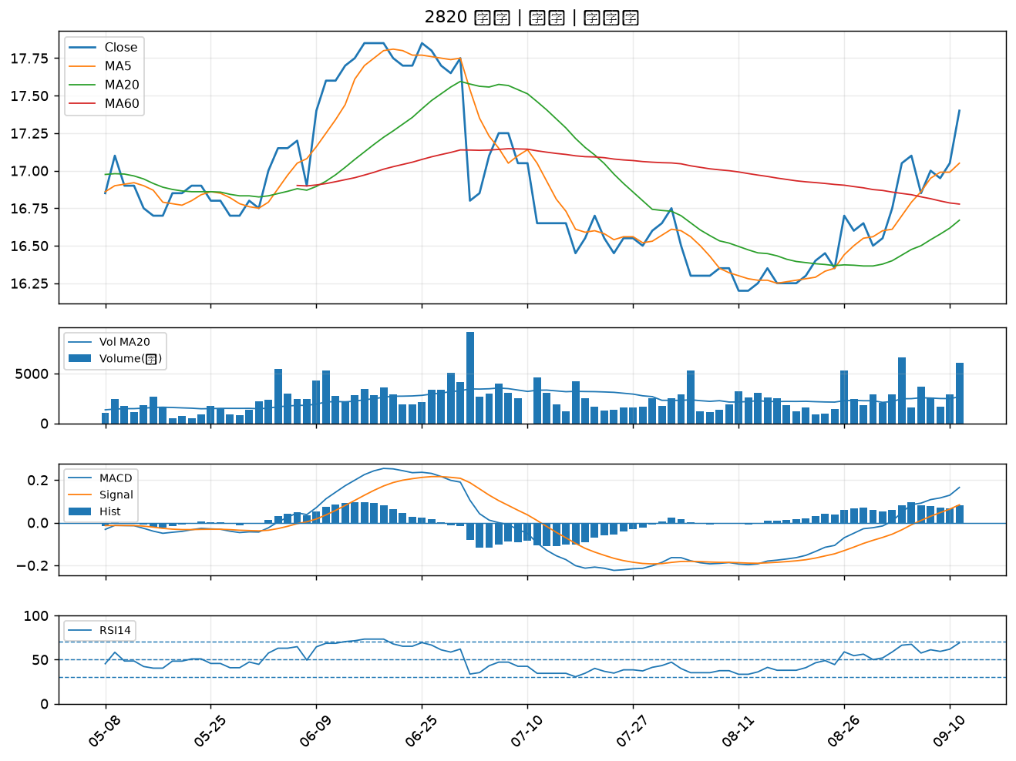

2338 光罩｜B級
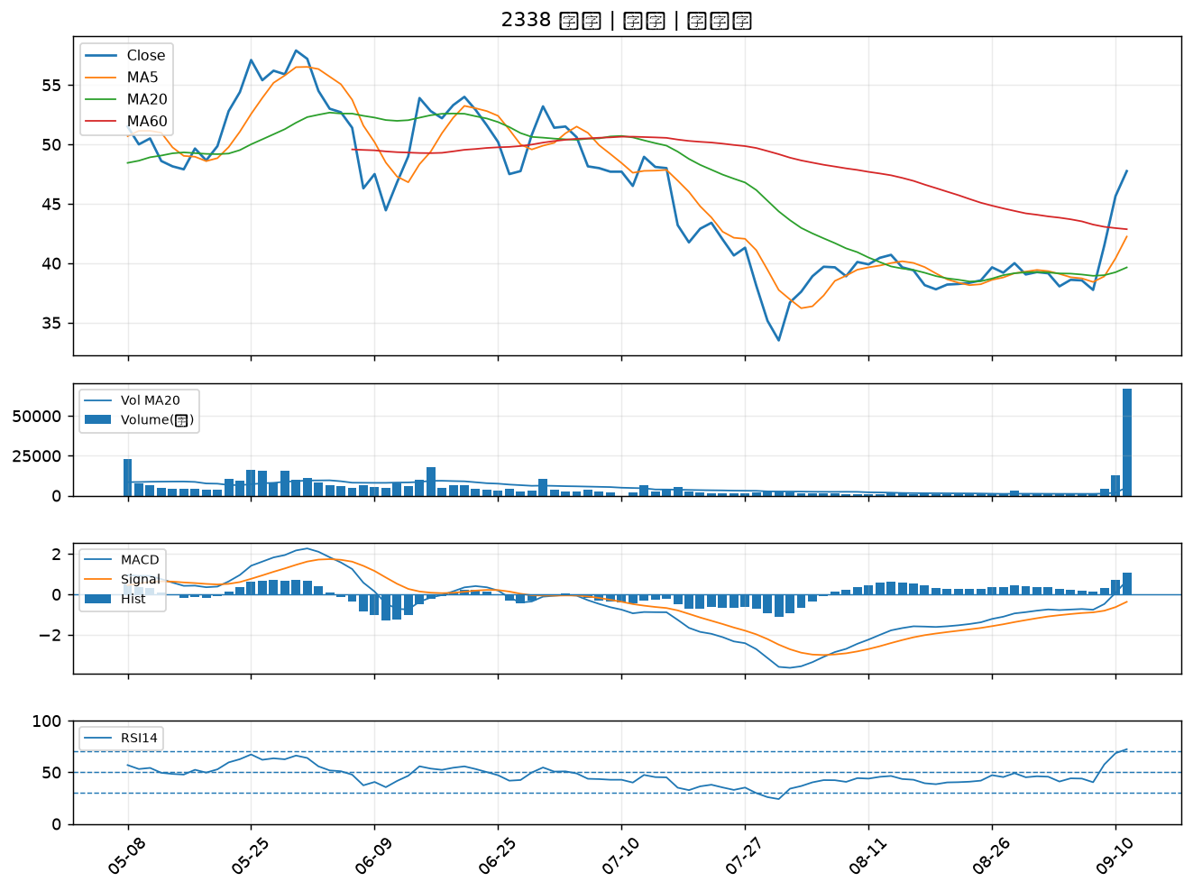

3016 嘉晶｜B級
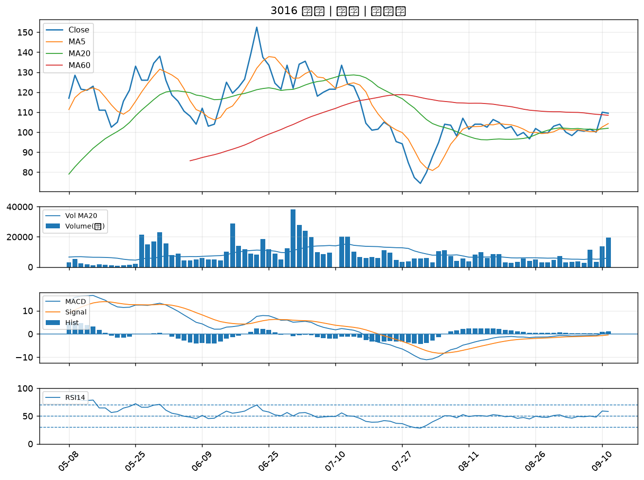

4714 永捷｜B級
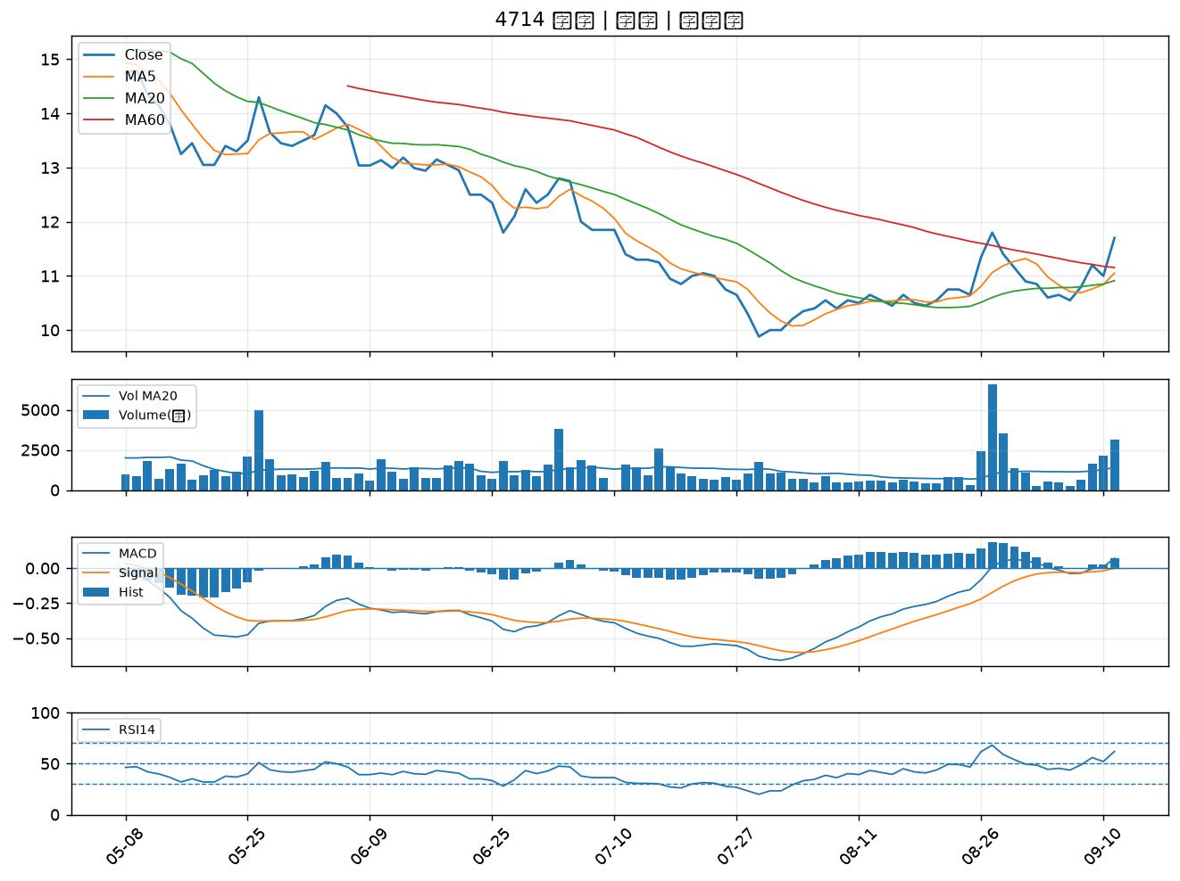

2801 彰銀｜B級
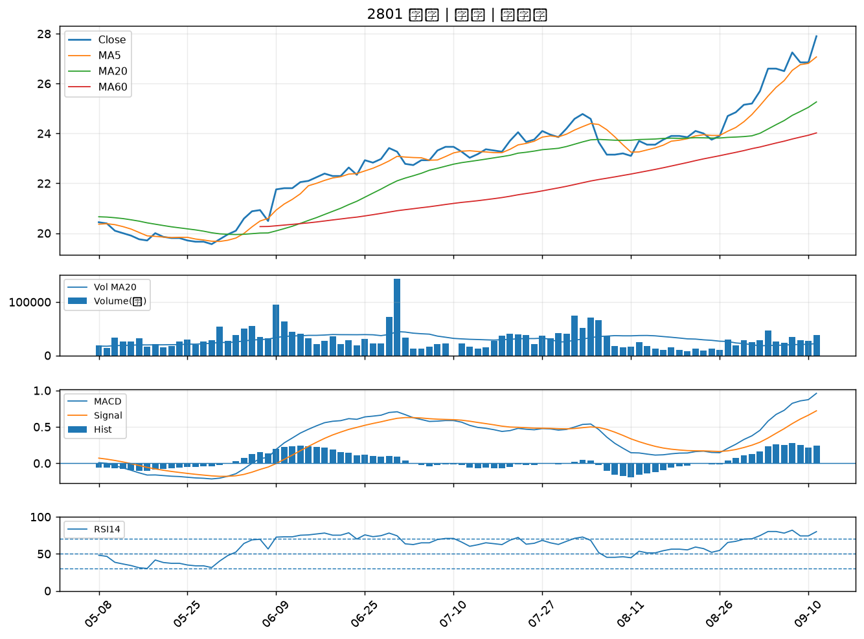

2880 華南金｜B級
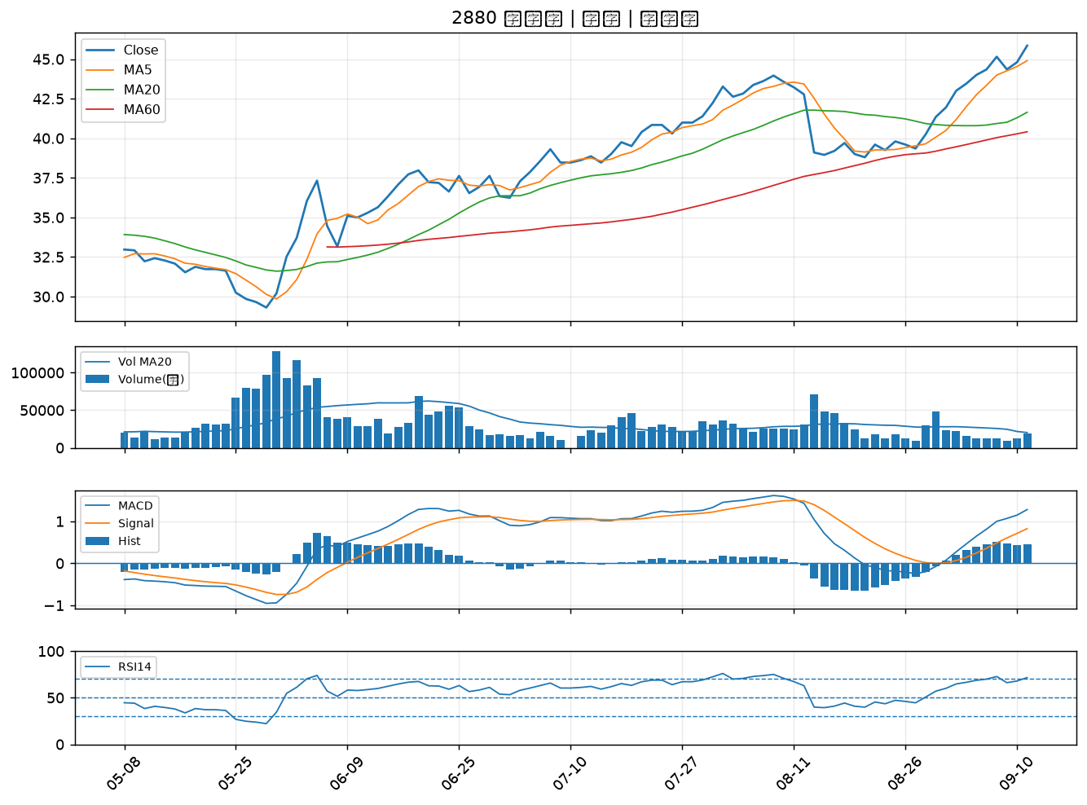

2412 中華電｜B級
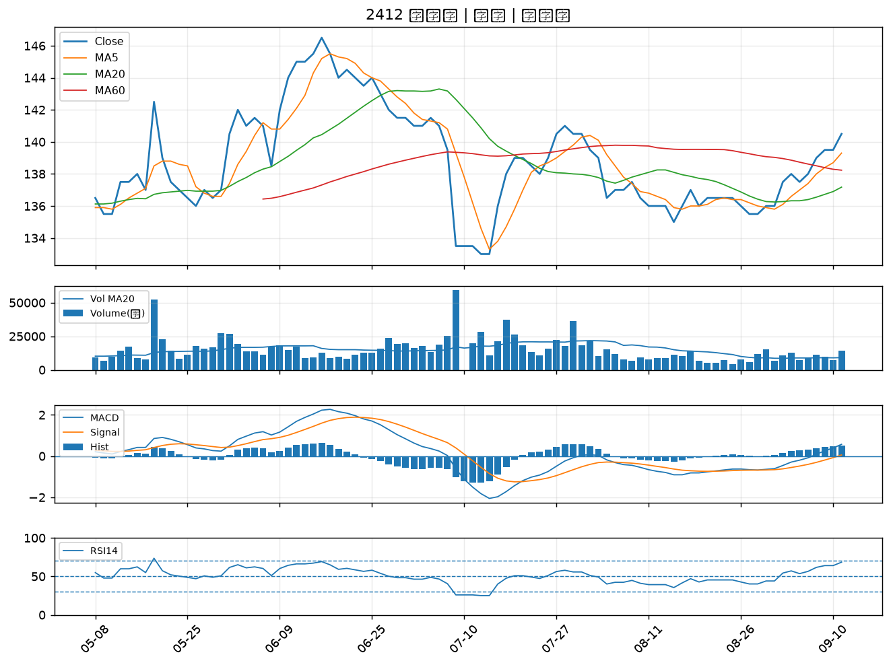

6706 惠特｜B級
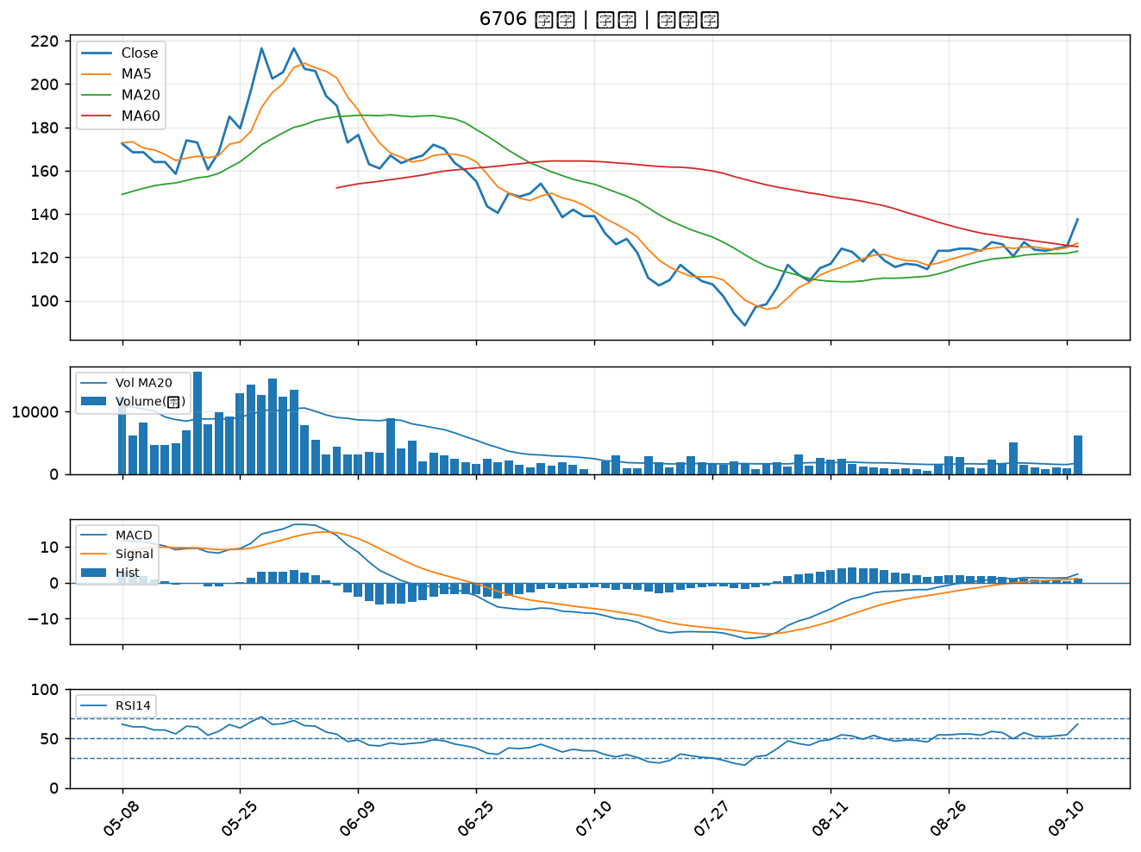

5386 青雲｜B級
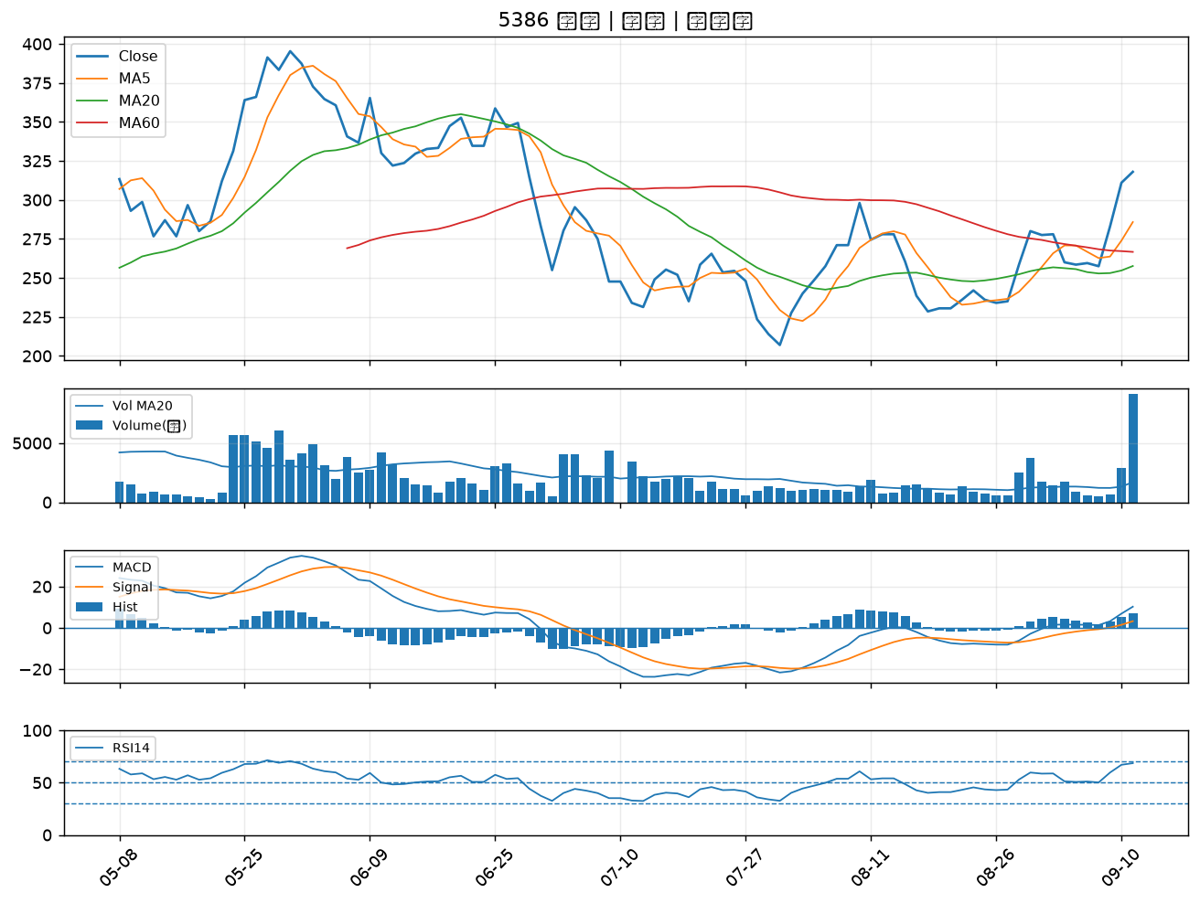

2883 凱基金｜B級
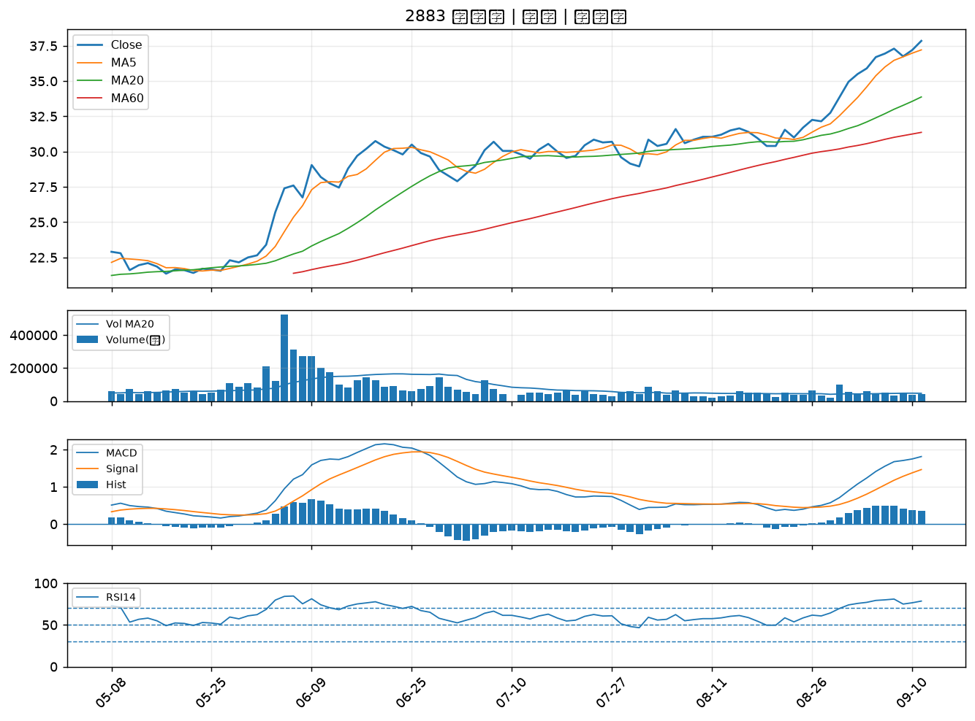

2892 第一金｜B級
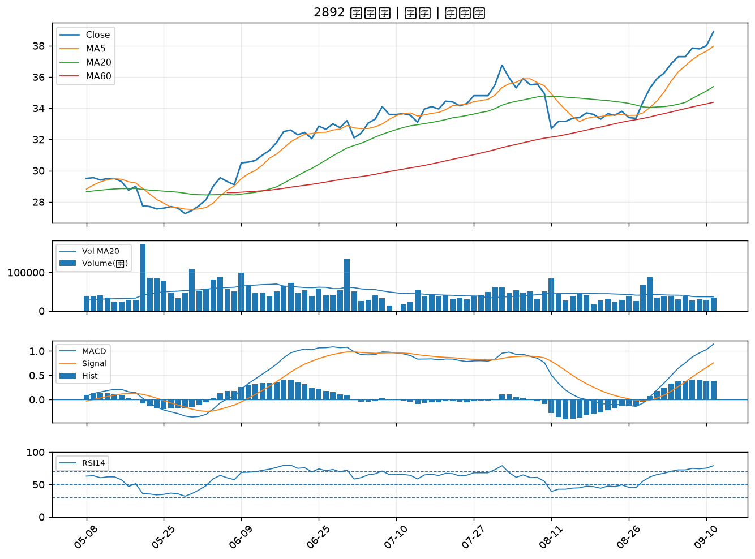

6834 天二科技｜B級
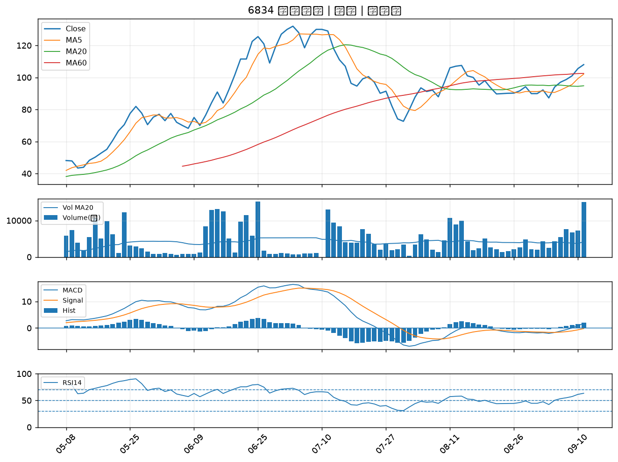

3406 玉晶光｜B級
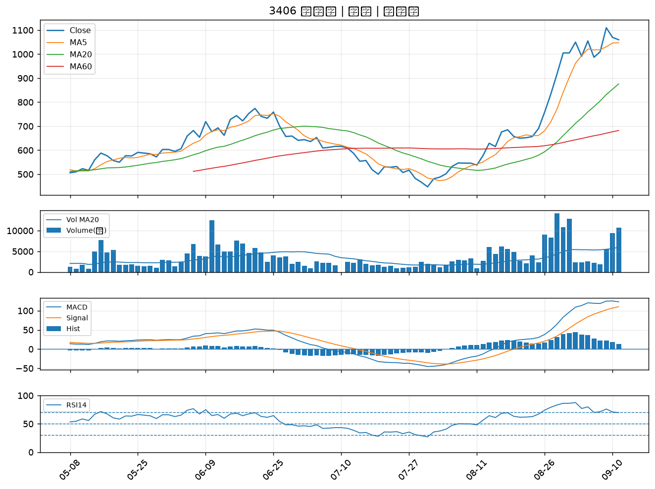

1528 恩德｜B級
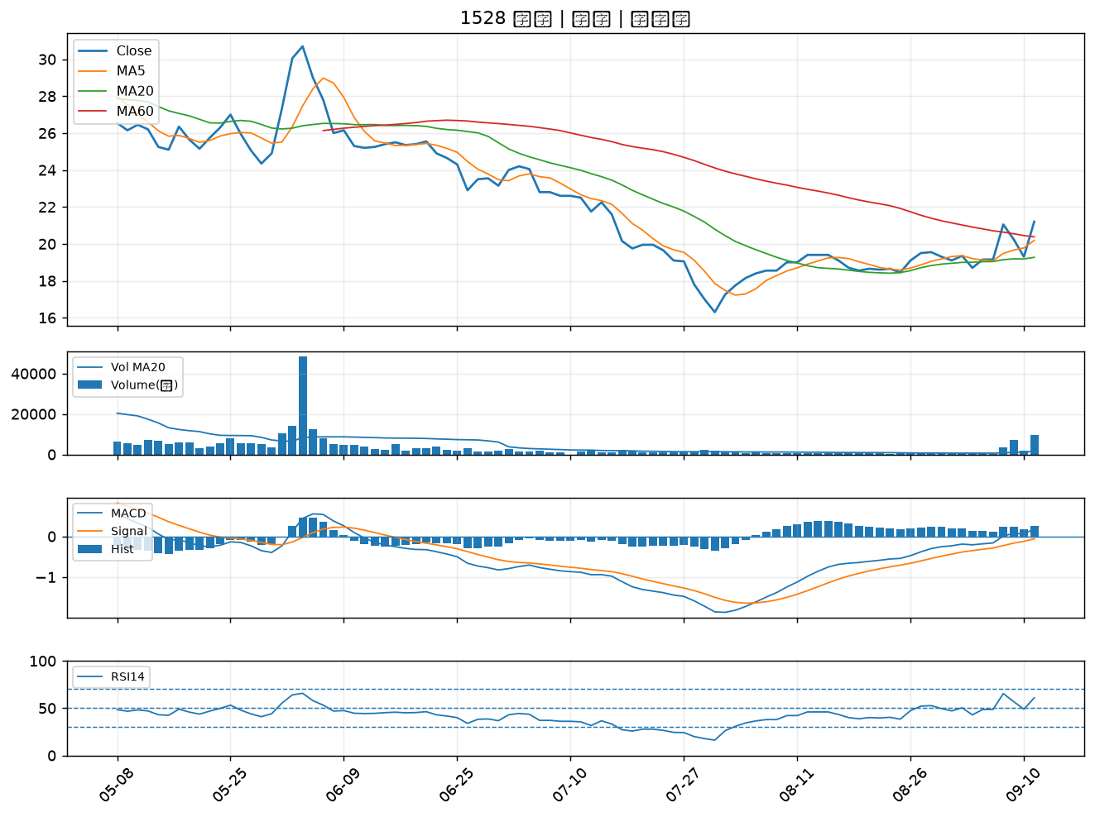

3045 台灣大｜B級
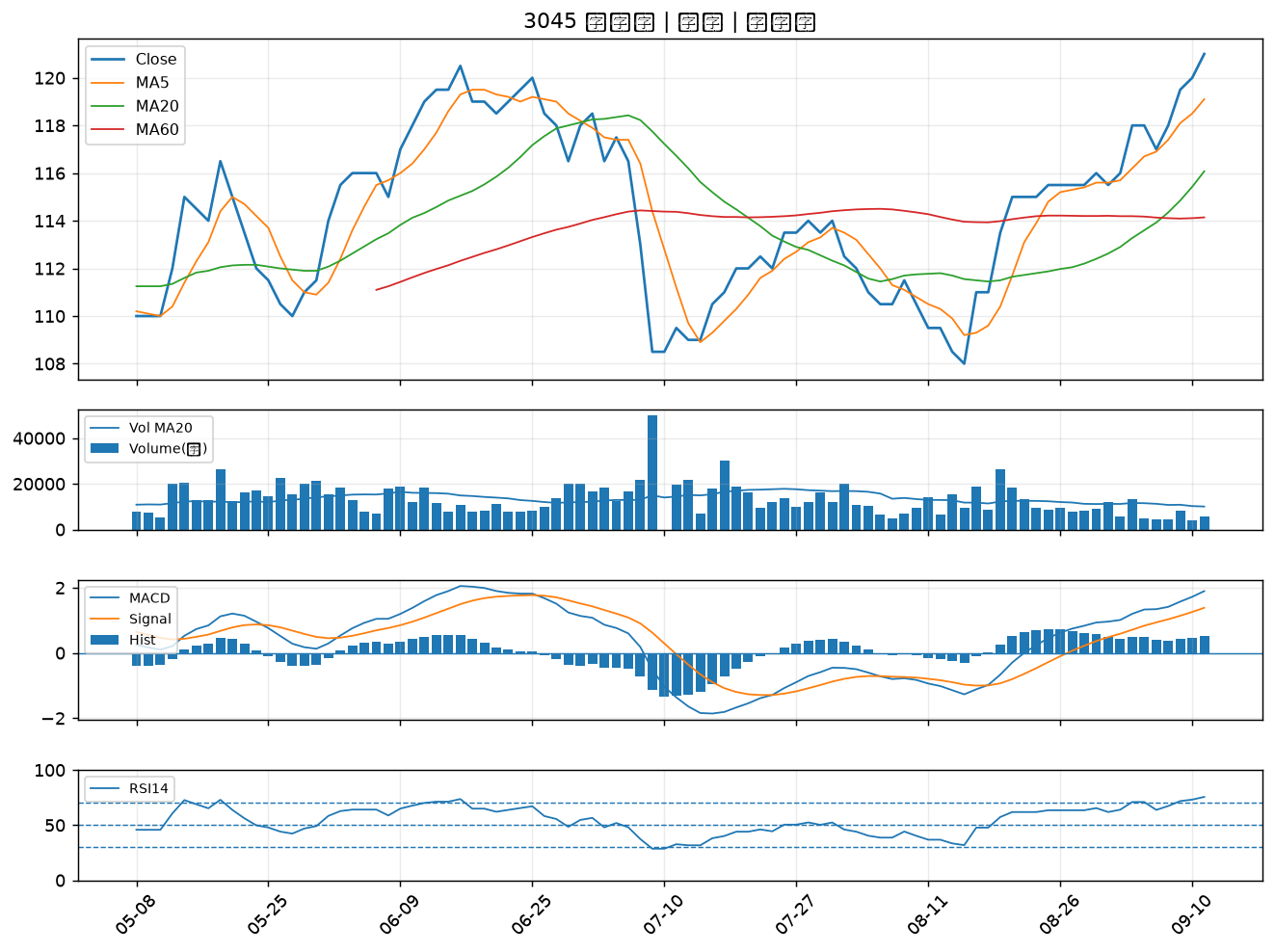

2069 運錩｜B級
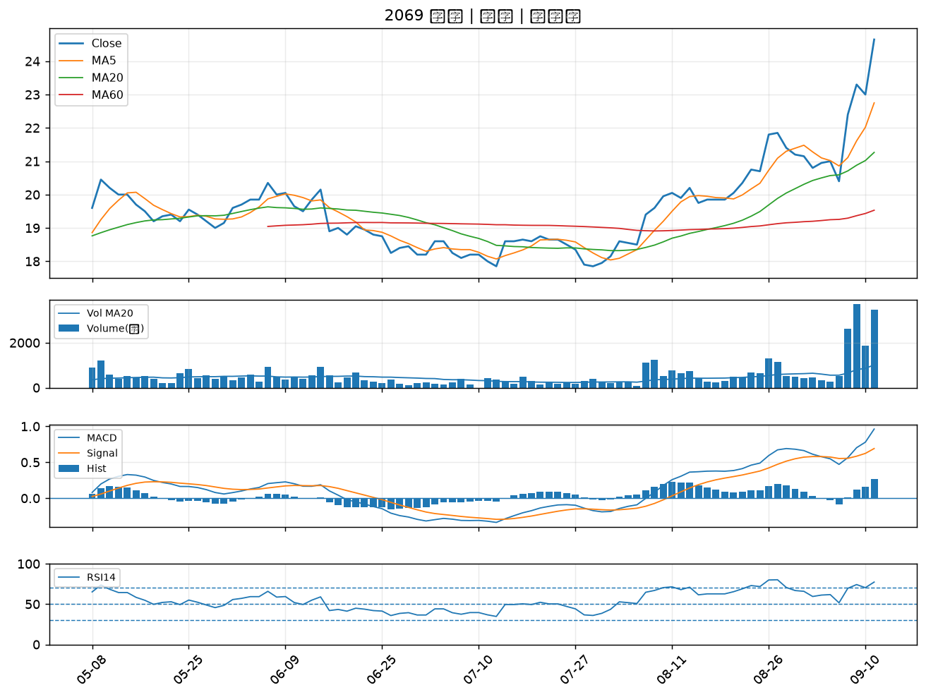

6133 金橋｜B級
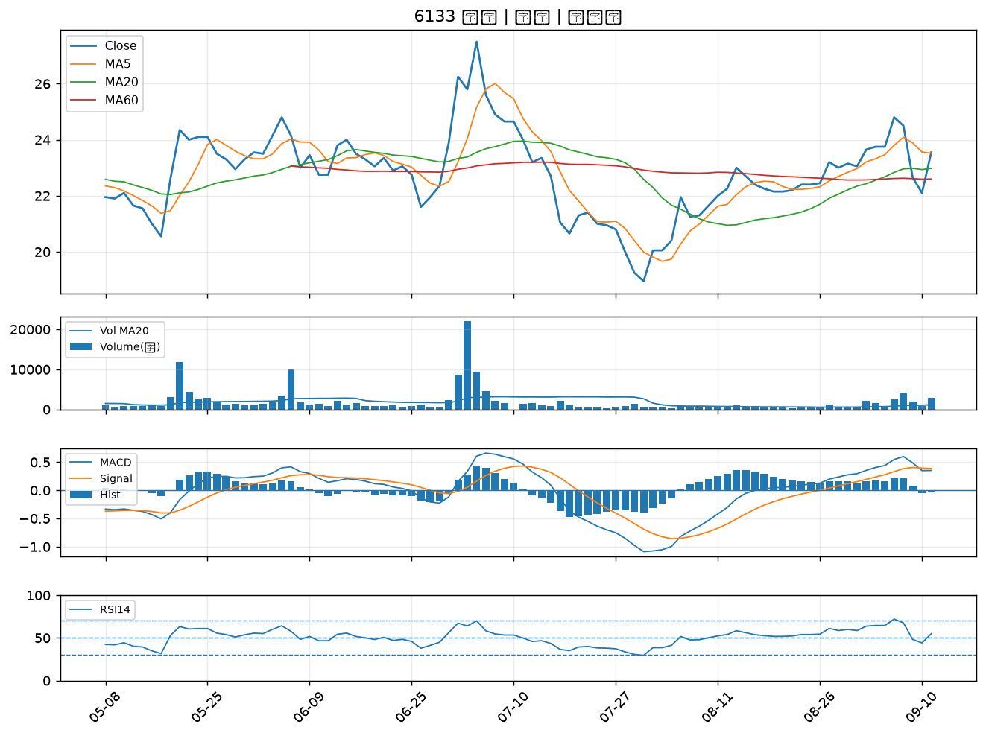

6173 信昌電｜B級
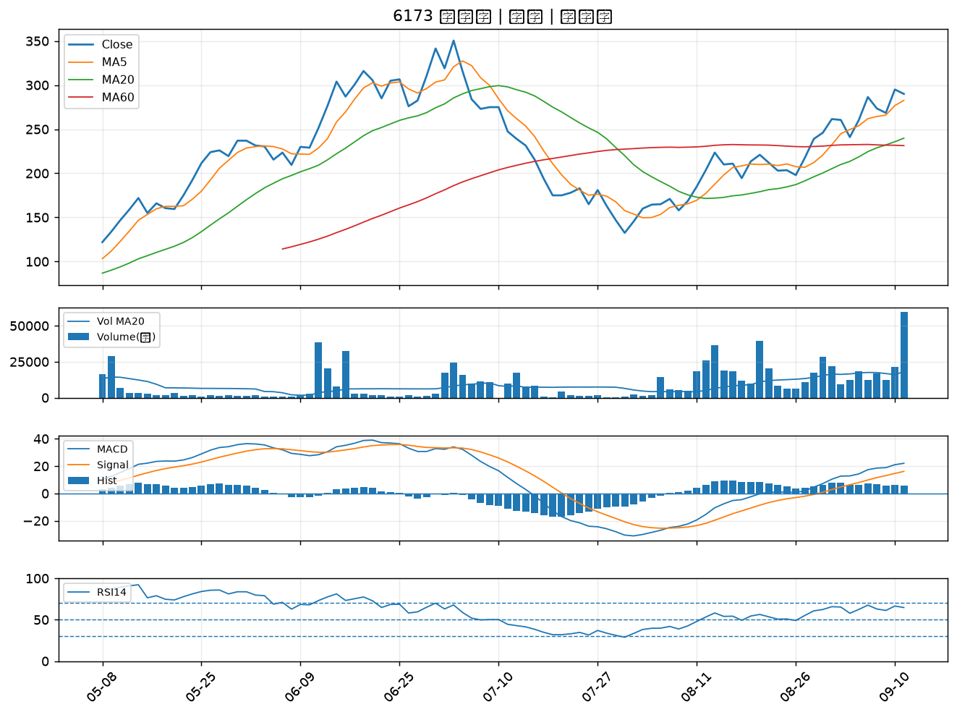

2884 玉山金｜B級
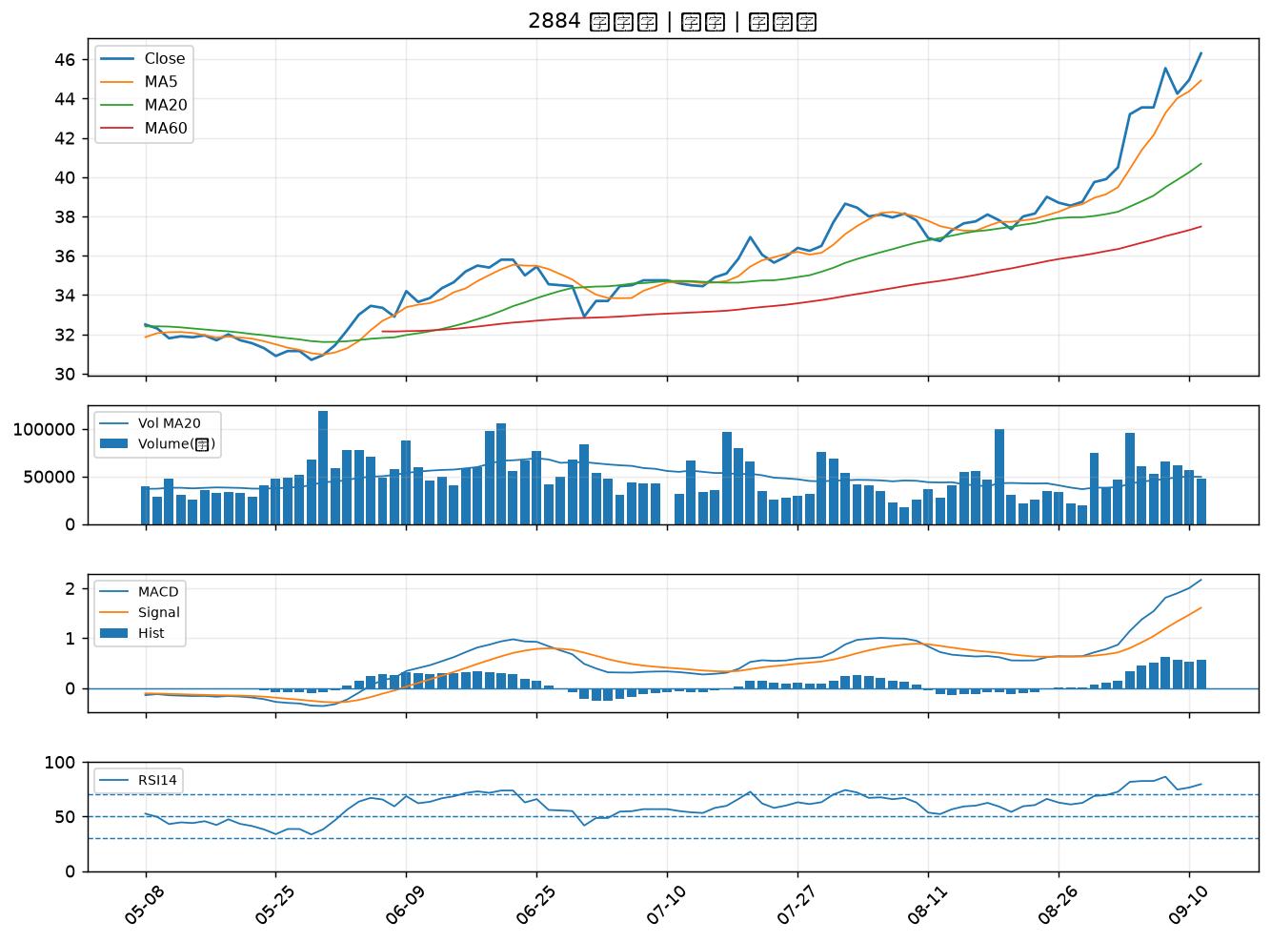

2845 遠東銀｜B級
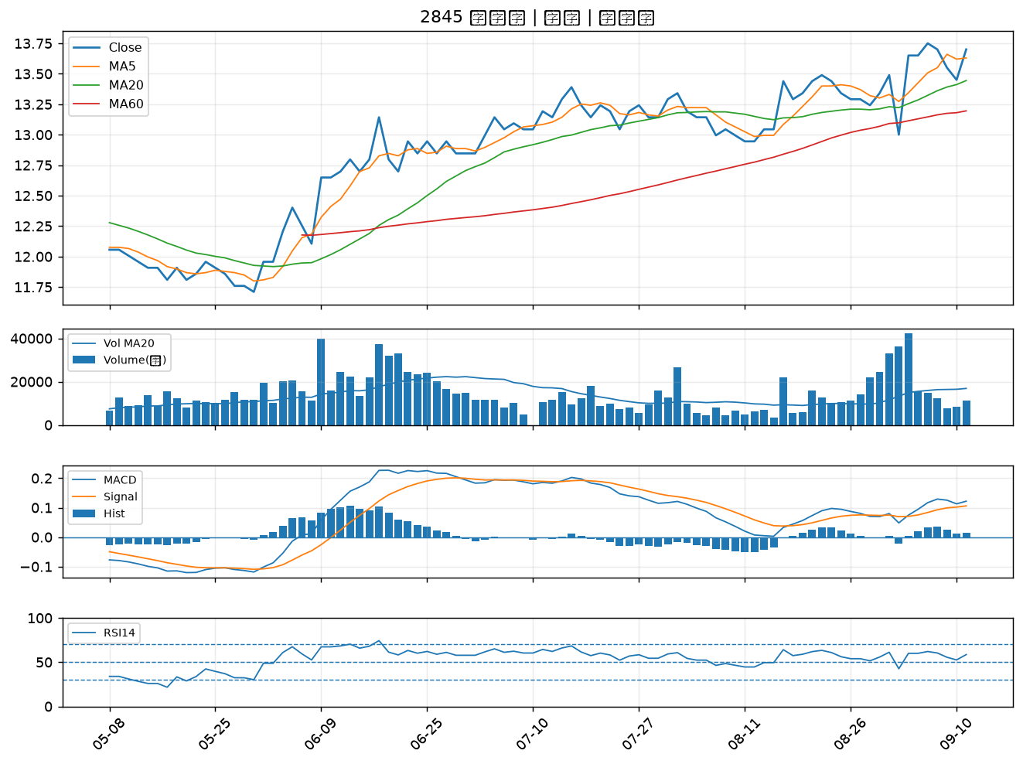

2637 慧洋-KY｜B級
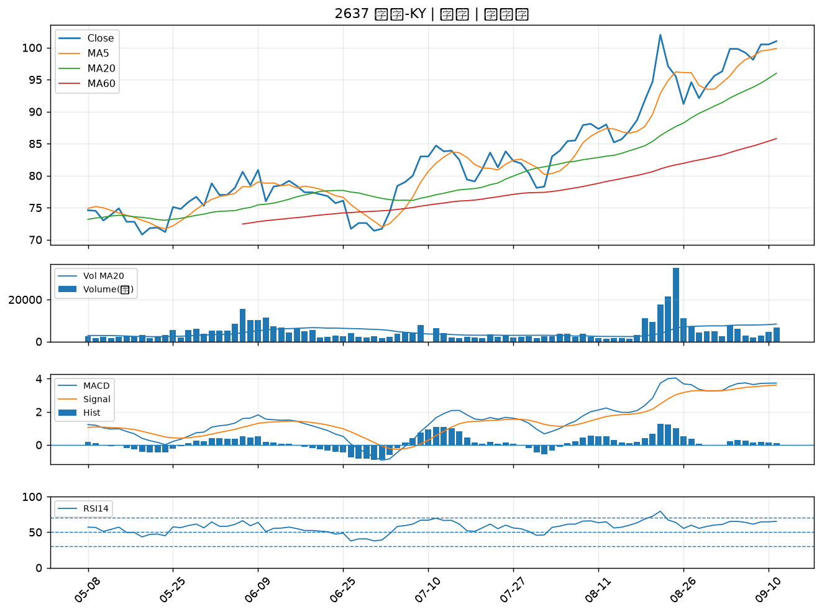

5340 建榮｜B級
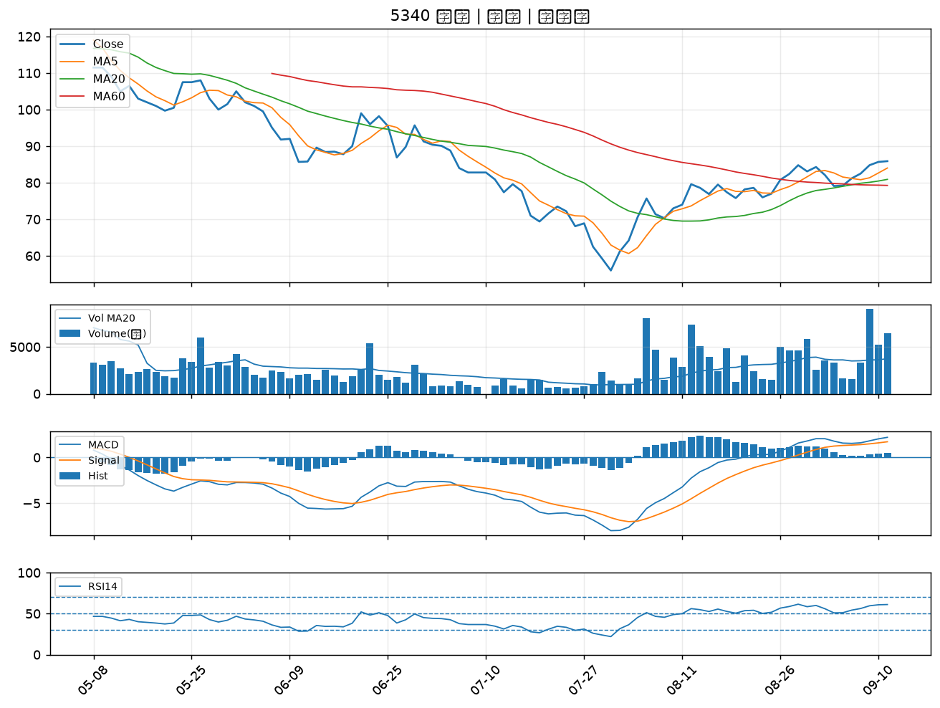

2617 台航｜B級
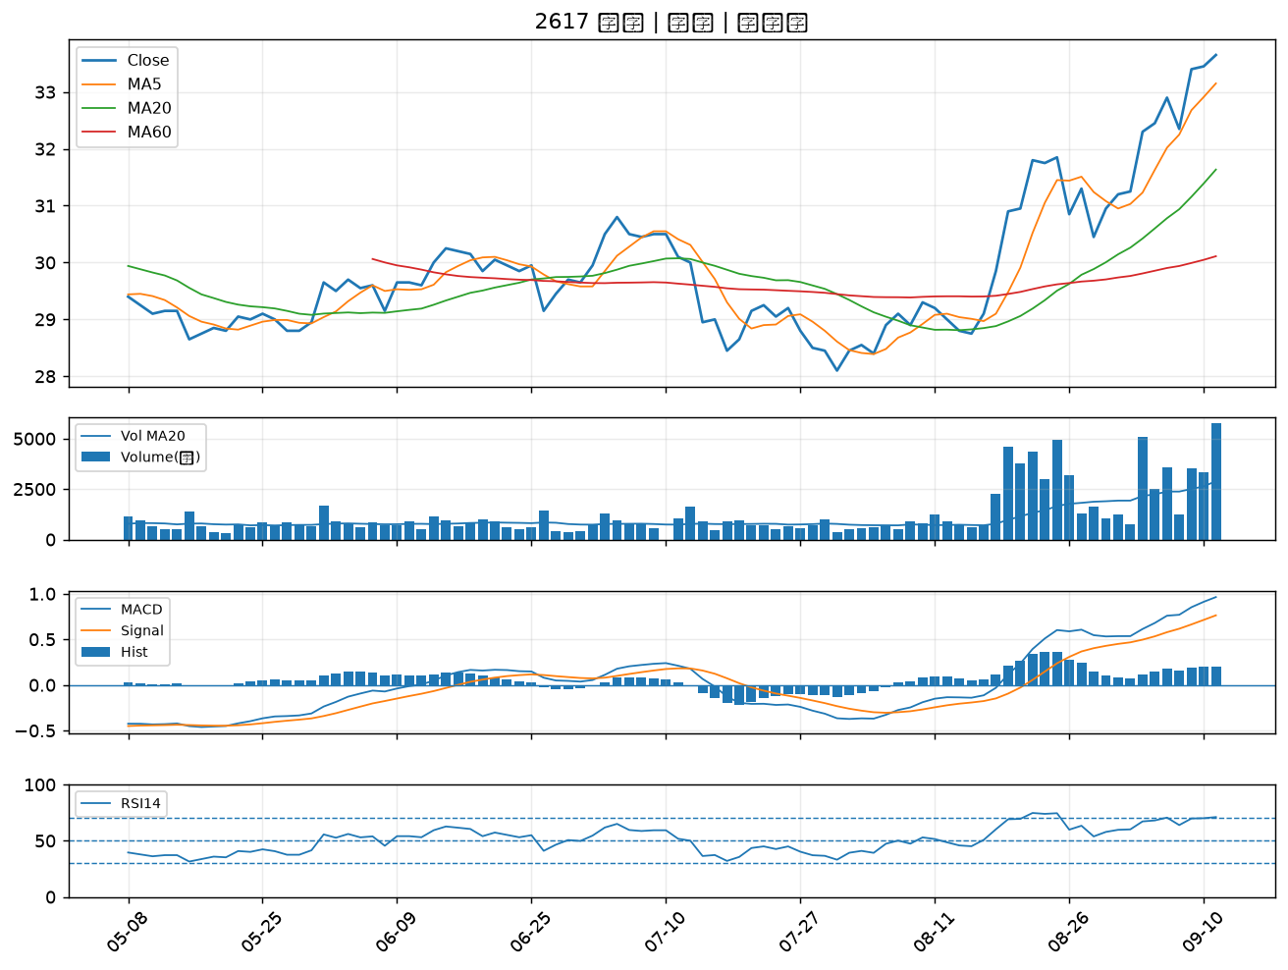

4915 致伸｜B級

